Hoja1
ID | Proceso | Acción/servicio en pantalla | Actividad | Resultado esperado | Tester | Estatus | Numero de revisiones | Importancia | Fecha revisión 1 | Observaciones Revisión 1 | Evidencia revisión 1
PWP-001 | Registro | https://app.walopay.com/register | Llenar formulario dejando espacios vacíos. | No se deberá de crear la cuenta y no se habilitara el botón " Regístrate". | Fernando Pérez | Aprobado | 1 | n/a | 2023-01-10 | OK | 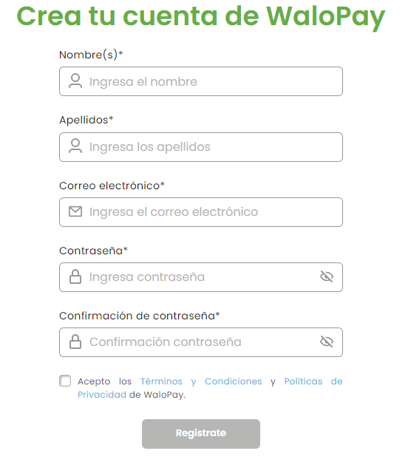
PWP-002 | Registro | https://app.walopay.com/register | Llenar formulario dejando el combo "Nombre(s)" vacío. | No se deberá de crear la cuenta y se mostrara el mensaje de llenar la celda "Nombre(S)". | Fernando Pérez | No aprobado | 1 | Alta | 2023-01-10 | Se recomienda añadir la leyenda campo requerido al momento de dejar campos vacíos marcados con *. | 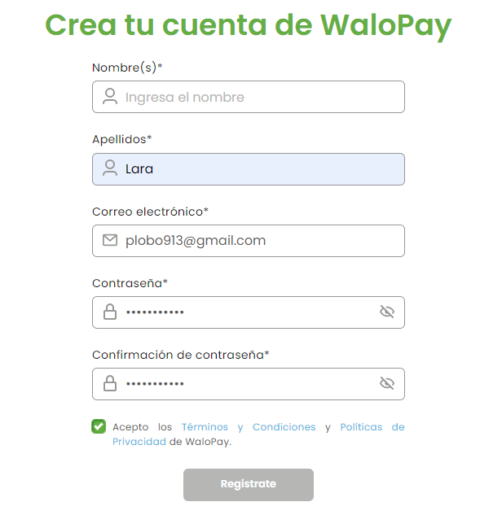
PWP-003 | Registro |  | Llenar formulario dejando el combo "Apellidos" vacío. | No se deberá de crear la cuenta y se mostrara el mensaje de llenar la celda "Apellidos". | Fernando Pérez | Aprobado | 1 | n/a | 2023-01-10 | OK | 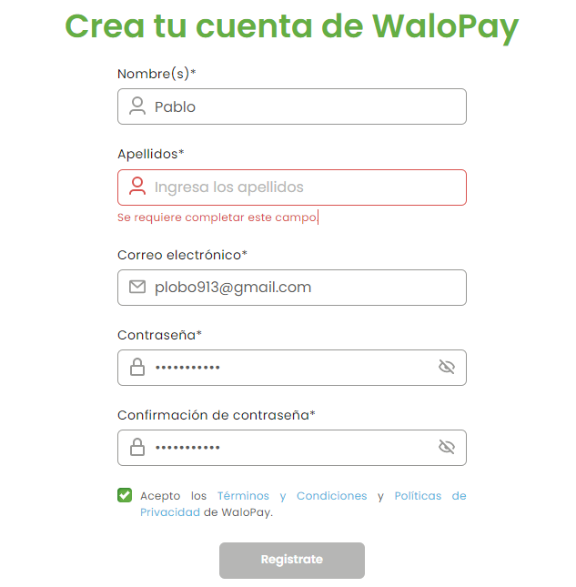
PWP-004 | Registro |  | Llenar formulario dejando el combo "Correo electrónico" vacío. | No se deberá de crear la cuenta y se mostrara el mensaje de llenar la celda "Correo electrónico". | Fernando Pérez | Aprobado | 1 | n/a | 2023-01-10 | OK | 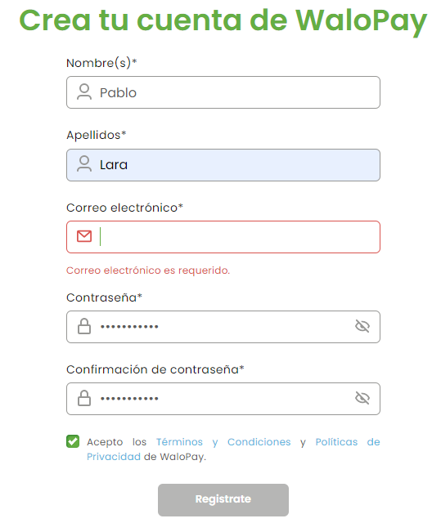
PWP-005 | Registro |  | Llenar formulario dejando el combo "Contraseña" vacío. | No se deberá de crear la cuenta y se mostrara el mensaje de llenar la celda "Contraseña". | Fernando Pérez | No aprobado | 1 | n/a | 2023-01-10 | Se recomienda añadir la leyenda campo requerido al momento de dejar campos vacíos marcados con *. | 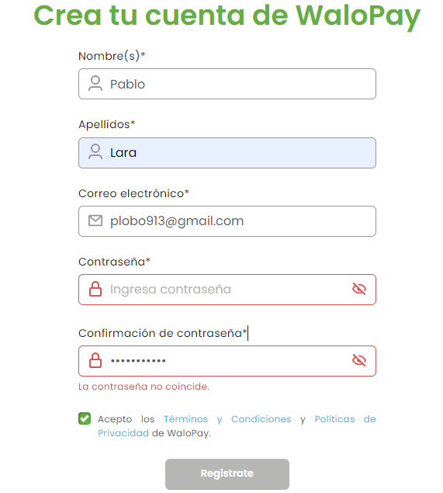
PWP-006 | Registro |  | Verificar funcionamiento de botón de visualización de contraseña ubicado en el combo "Contraseña". | Se deberá de mostrar la contraseña dando clic en el visor del combo. | Fernando Pérez | Aprobado | 1 | n/a | 2023-01-10 | OK | 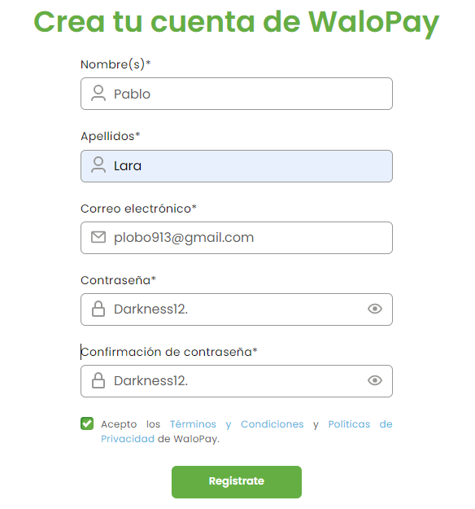
PWP-007 | Registro |  | Llenar formulario dejando el combo "Confirmación de contraseña" vacío. | No se deberá de habilitar el botón "Regístrate" y se mostrara el mensaje de llenar la celda "Confirmación de contraseña". | Fernando Pérez | Aprobado | 1 | n/a | 2023-01-10 | OK | 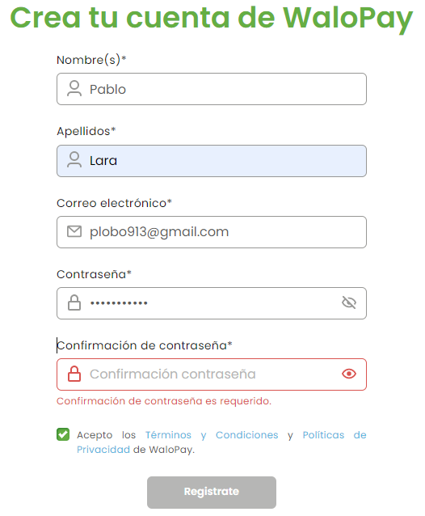
PWP-008 | Registro |  | Dejar la casilla de "Términos y condiciones" apagada. | No se deberá de crear la cuenta y se mostrara el mensaje de encender la casilla de "Términos y condiciones" | Fernando Pérez | No aprobado | 1 | Media | 2023-01-10 | Se recomienda añadir la leyenda campo requerido al momento de no encender la casilla. | 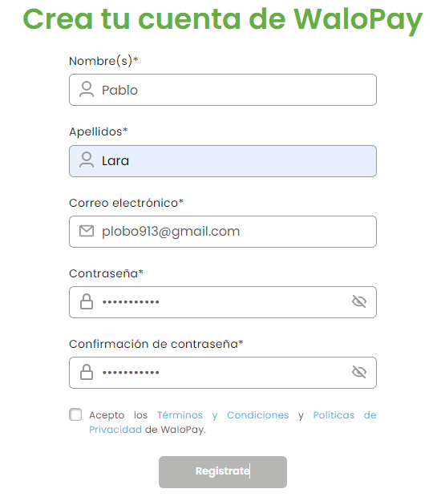
PWP-009 | Registro |  | Llenar formulario colocando la información correcta requerida en cada combo marcado con *. | Se habilitara el botón "Regístrate" | Fernando Pérez | Aprobado | 1 | n/a | 2023-01-10 | OK | 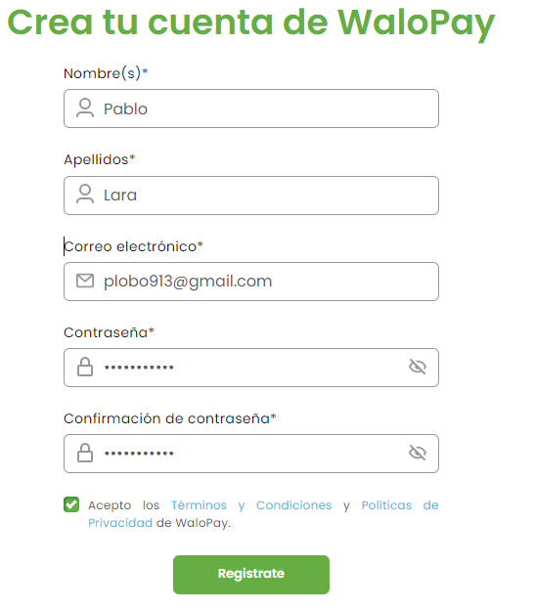
PWP-010 | Registro |  | Llenar formulario colocando la información requerida en cada combo marcado con * y dejar la casilla de términos y condiciones apagada. | No se habilitara el botón "Regístrate" | Fernando Pérez | Aprobado | 1 | n/a | 2023-01-10 | OK | 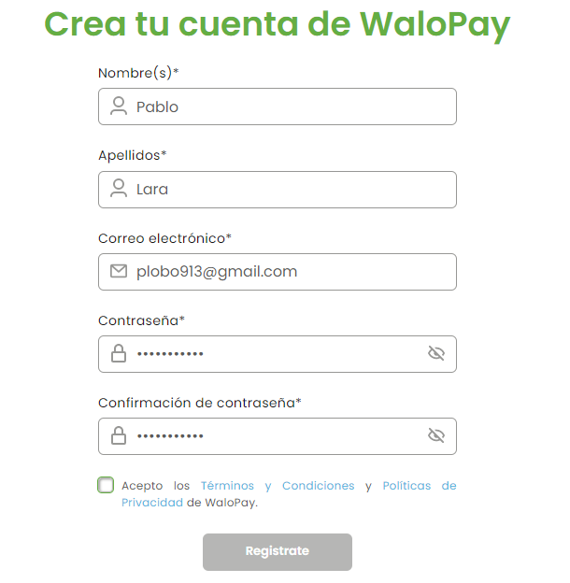
PWP-011 | Registro | https://app.walopay.com/register | Habilitar botón "Regístrate" con datos correctos y generar envió de información. | Se envía correo de verificación para crear cuenta. | Fernando Pérez | Aprobado | 1 | n/a | 2023-01-10 | OK | 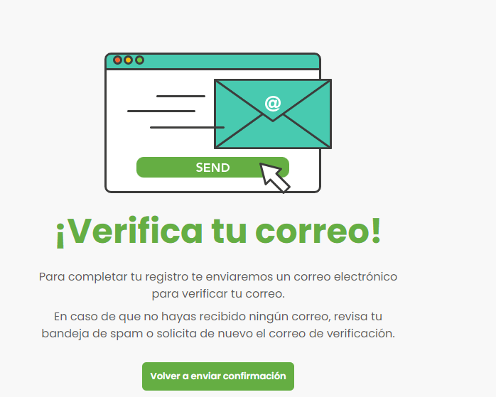
PWP-012 | Crear transacción | https://app.walopay.com/home | Botón "Crear transacción" | Se ubica el botón "Crear transacción en la pantalla inicial. | Fernando Pérez | No aprobado | 1 | Alta | 2023-01-10 | En la pantalla principal se tiene una leyenda "Crear transacción" y un botón en color verde con la leyenda "Crear transacción" | 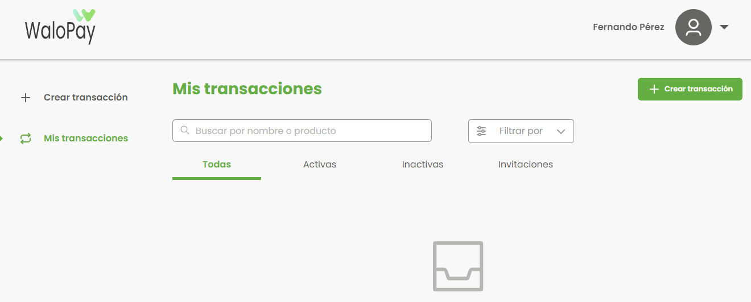
PWP-013 | Crear transacción |  | Completar formulario de la pantalla crear transacción (comprando). | Se abre la pantalla manejo de comisión. | Fernando Pérez | Aprobado | 1 | n/a | 2023-01-10 | OK | 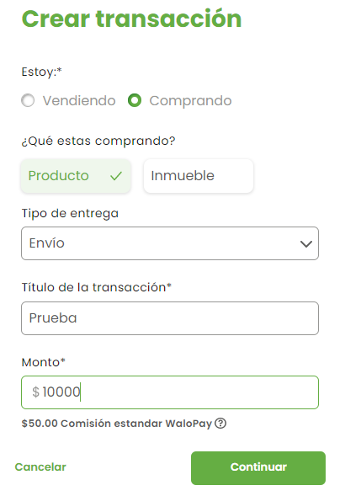 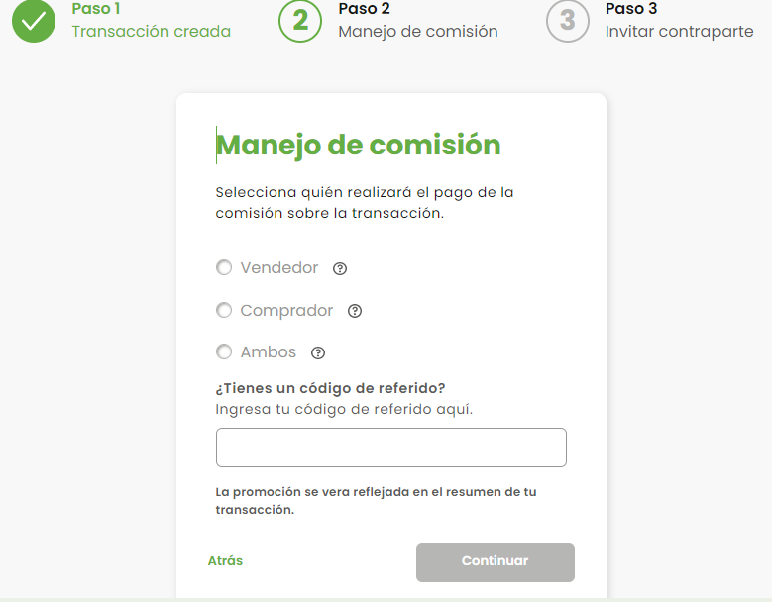
PWP-014 | Crear transacción |  | Completar formulario de la pantalla manejo de comisión (comprando). | Se abre la pantalla invitar contraparte. | Fernando Pérez | Aprobado | 1 | n/a | 2023-01-10 | OK | 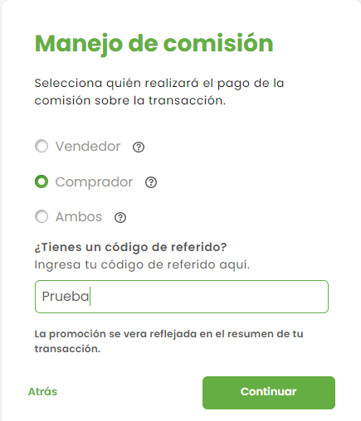 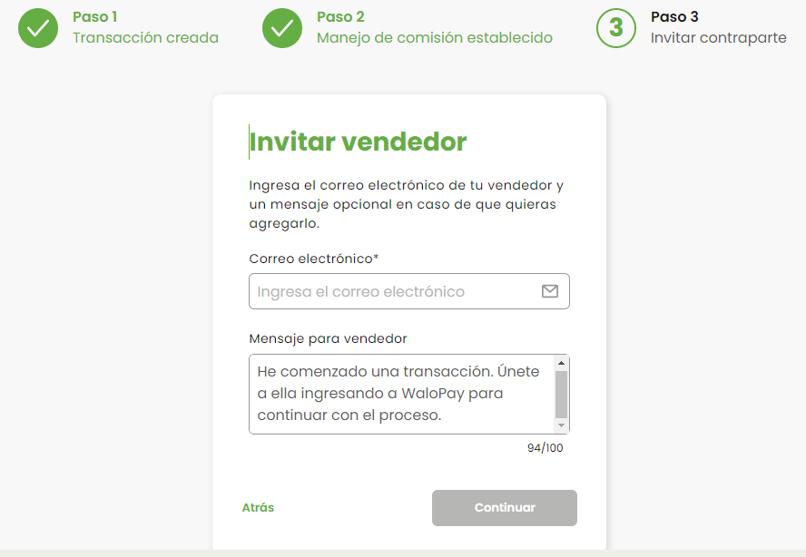
PWP-015 | Crear transacción |  | Completar formulario de la pantalla invitar contraparte (comprando). | Se muestra resumen de la transacción. | Fernando Pérez | Aprobado | 1 | n/a | 2023-01-10 | OK | 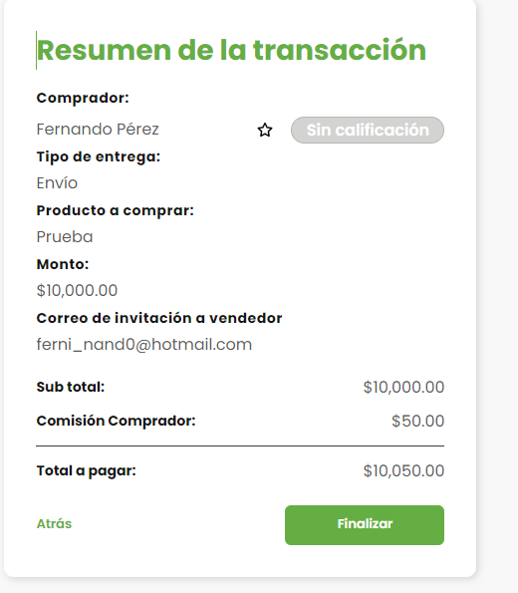
PWP-016 | Detalle de Transacción | https://app.walopay.com/transactionDetails?id=143 | Botón "Finalizar" | Se muestra la pantalla "Detalle de la transacción". | Fernando Pérez | Aprobado | 1 | n/a | 2023-01-10 | OK | 